Imagens
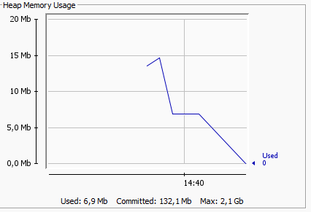
Inserir 20000 AVL e Busca | Inserir 10000 AVL e Busca | Inserir 1000 Busca e AVL
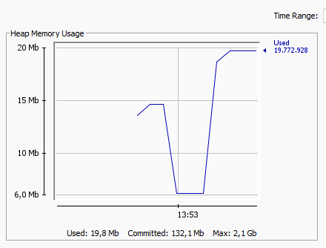
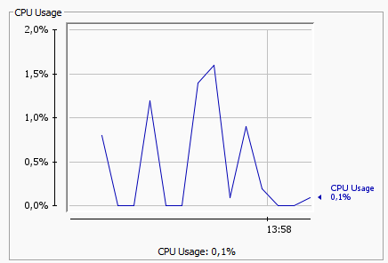
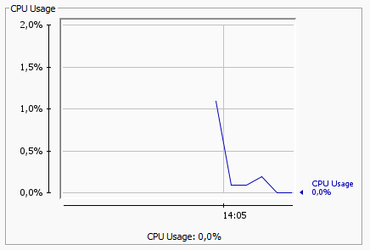

Inserir 500 AVL e Busca | Inserir 100 AVL e Busca |  | Inserir 1 milhão AVL e Busca
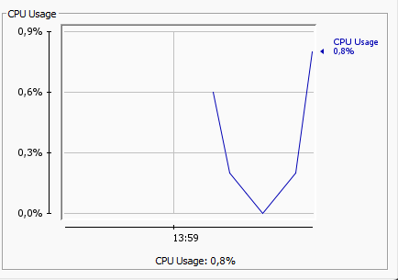
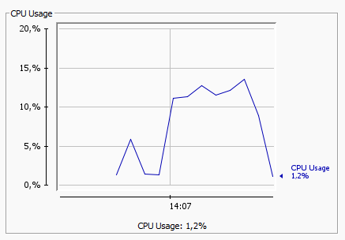
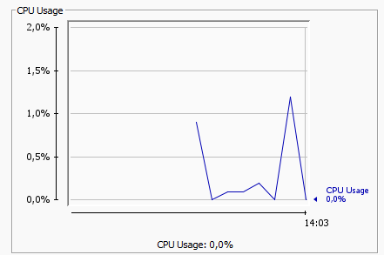

Busca AVL e árvore de Busca

